Toelichting
Toelichting bij het invullen van de bestellijst

Wanneer u een bestelling wilt doen bij de VVV volgt u onderstaande stappen

Stap | Toelichting
1 | Vul bovenaan in de velden uw contactgegevens in en vul in wat het juiste factuuradres is. Wanneer u ervoor kiest om de artikelen af te laten leveren dient u ook het afleveradres in te vullen.
2 | Zet een kruisje in het veld over het afleveren of ophalen van de bestellen (wat voor u van toepassing is).
3 | U kunt nu producten gaan bestellen. Met de toetscombinatie "Ctrl+F" opent u de zoekfunctie en zoekt u eenvoudig op productnaam, plaatsnaam, etc. Vul in de eerste kolom (kolom A) het aantal artikelen in bij de betreffende artikelsoort die u wilt bestellen. Onze artikelen zijn gerubriceerd per categorie. Uw (sub)totaal bedrag wordt automatisch berekend.
4 | Scroll naar beneden en zie in de laatste regel het totaal van uw bestelling in aantal artikelen en in bedrag inclusief BTW.
5 | Klik linksboven op "Bestand", kies "Opslaan als.." en sla het bestelformulier op (bijvoorbeeld als VVV bestellijst <<Uw bedrijfsnaam>>.xlsx) en e-mail het bestand naar info@regioarnhemnijmegen.nl o.v.v. "Bestelling VVV producten"
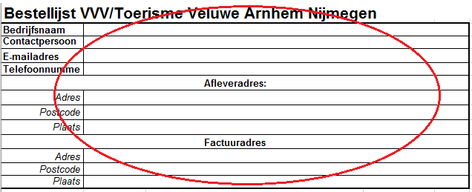
Afb. stap 1

Afb. stap 2

 | Dit bestelformulier mailen naar bestellingen@toerismevan.nl

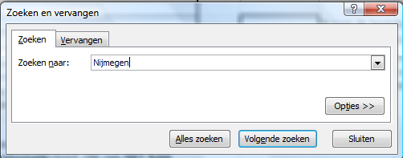
Afb. stap 3

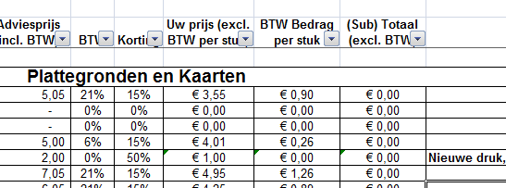

Afb. stap 4

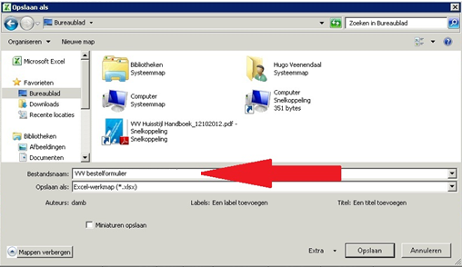
Afb. stap 5

